상품제안서
컵앤컵스 스마트360 투명 텀블러 | 상품코드: F19865

 |  |  |  |  |  |  | 02-412-0044 | www.easy1.co.kr
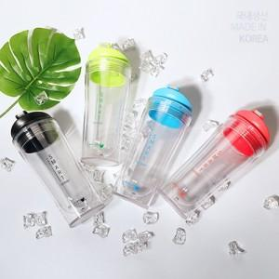

【상세/제작정보】

【인쇄/포장옵션】 | 실크, 레이저 / 포장지포장

【공급단가】 | 수량 | 100~ | 300~ | 500~ | 1,000~ | 3,000~
*VAT별도 | 핑크 (80*193mm / 400ml) | 4,350원 | 4,200원 | 4,060원 | 3,910원 | 3,770원
 | 그린 (80*193mm / 400ml) | 4,350원 | 4,200원 | 4,060원 | 3,910원 | 3,770원
 | 블루 (80*193mm / 400ml) | 4,350원 | 4,200원 | 4,060원 | 3,910원 | 3,770원

【상품 URL】 | http://www.easy1.co.kr/src/goods_detail.php?gdno=19865

